关系图
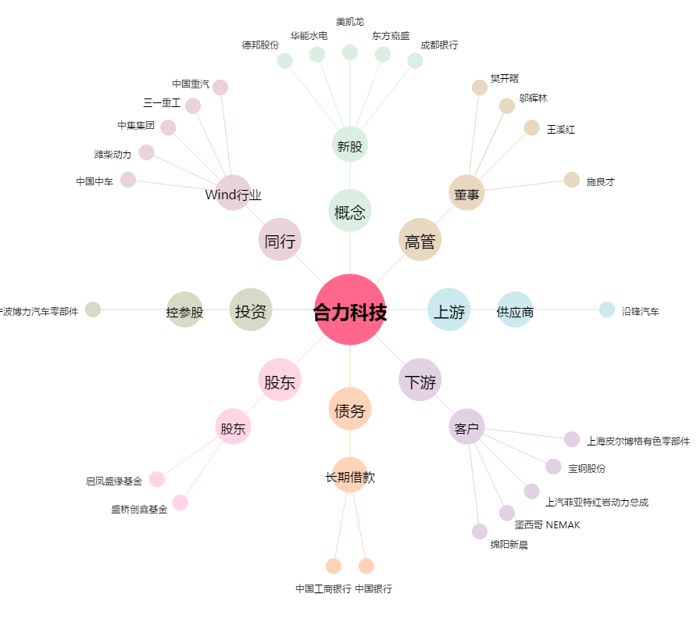
合力科技[603917.SH] - 关系概览图

